product_thumbnail_preview
product_id | sku | product_name | thumbnail_file | preview
1 | HKF-001 | 한끼 소프트 치킨 퍼피 1kg | HKF-001_thumb.jpg | 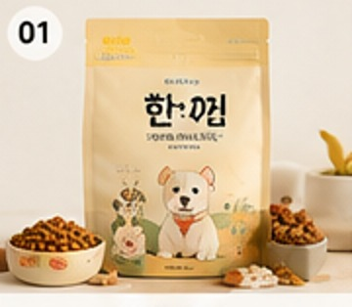
2 | HKF-002 | 한끼 연어 밸런스 어덜트 1.5kg | HKF-002_thumb.jpg | 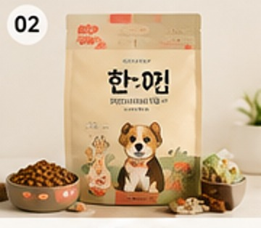
3 | HKF-003 | 한끼 오리 라이트 체중관리 1.2kg | HKF-003_thumb.jpg | 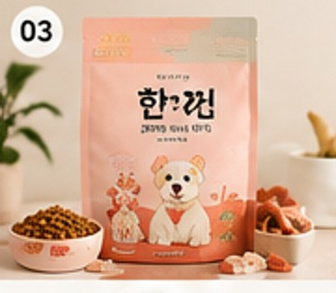
4 | HKF-004 | 한끼 양고기 시니어 케어 1.5kg | HKF-004_thumb.jpg | 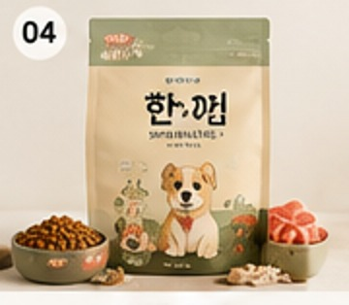
5 | HNT-001 | 한입 닭가슴살 큐브 80g | HNT-001_thumb.jpg | 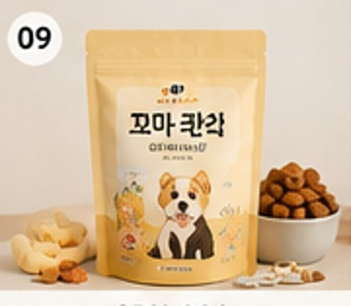
6 | HNT-002 | 한입 연어 동결건조 트릿 60g | HNT-002_thumb.jpg | 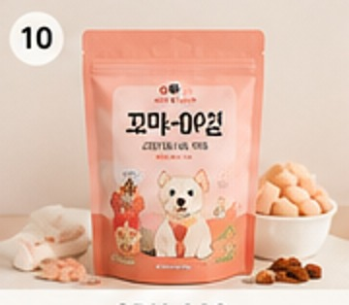
7 | HNT-003 | 한입 오리 미니 육포 100g | HNT-003_thumb.jpg | 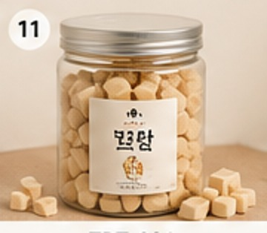
8 | HNT-004 | 한입 고구마 치킨 롤 90g | HNT-004_thumb.jpg | 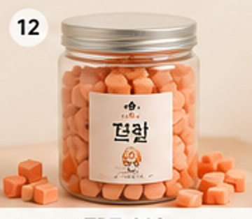
9 | HPS-001 | 한포 데일리 유산균 30포 | HPS-001_thumb.jpg | 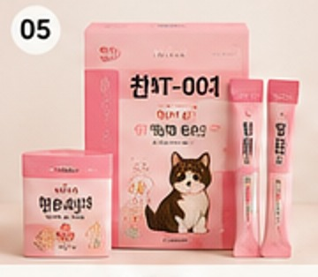
10 | HPS-002 | 한포 조인트 케어 60정 | HPS-002_thumb.jpg | 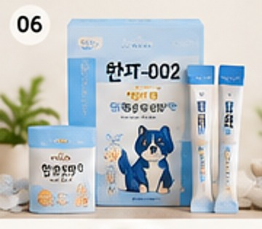
11 | HPS-003 | 한포 피부모질 오메가 30캡슐 | HPS-003_thumb.jpg | 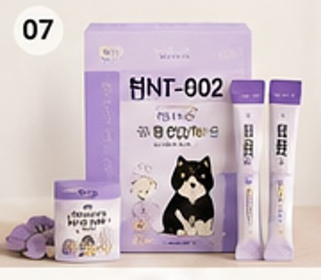
12 | HPS-004 | 한포 눈물 케어 데일리 30포 | HPS-004_thumb.jpg | 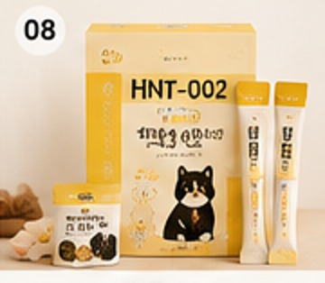
13 | ONF-001 | 온밥 오리지널 독 어덜트 2kg | ONF-001_thumb.jpg | 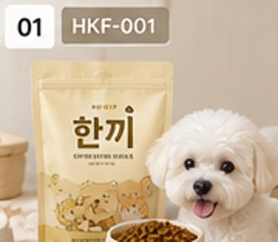
14 | ONF-002 | 온밥 램 라이트 체중관리 2.5kg | ONF-002_thumb.jpg | 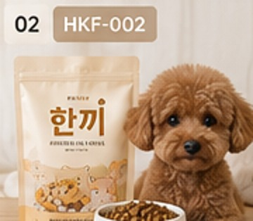
15 | ONF-003 | 온밥 연어 조인트 케어 2kg | ONF-003_thumb.jpg | 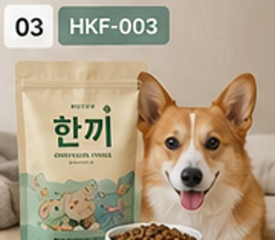
16 | ONF-004 | 온밥 치킨 액티브 밸런스 3kg | ONF-004_thumb.jpg | 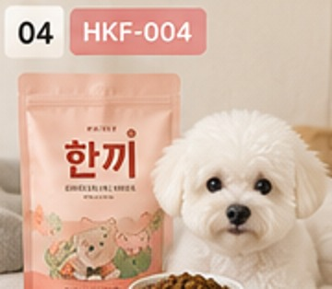
17 | OST-001 | 온스낵 무첨가 오리가슴살 200g | OST-001_thumb.jpg | 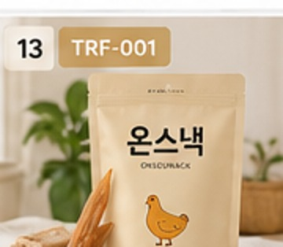
18 | OST-002 | 온스낵 연어 덴탈 스틱 210g | OST-002_thumb.jpg | 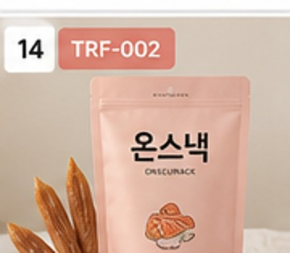
19 | OST-003 | 온스낵 소고기 트레이닝 큐브 180g | OST-003_thumb.jpg | 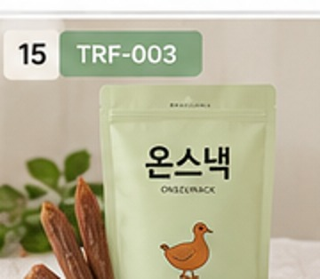
20 | OST-004 | 온스낵 황태 바삭 트릿 150g | OST-004_thumb.jpg | 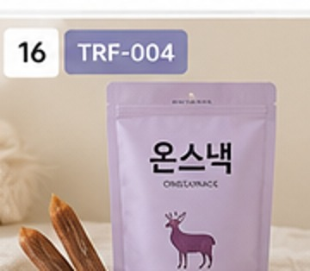
21 | OCS-001 | 온케어 강아지 관절 영양제 60정 | OCS-001_thumb.jpg | 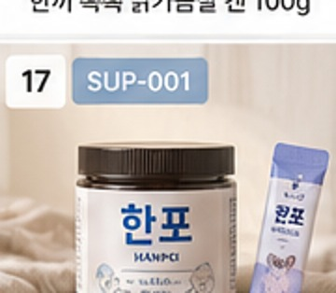
22 | OCS-002 | 온케어 장 건강 프로바이오틱스 60정 | OCS-002_thumb.jpg | 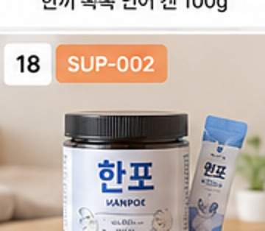
23 | OCS-003 | 온케어 피부모질 오메가 90캡슐 | OCS-003_thumb.jpg | 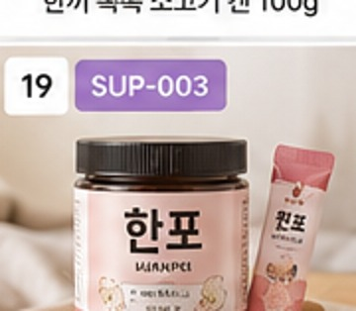
24 | OCS-004 | 온케어 데일리 멀티비타민 90정 | OCS-004_thumb.jpg | 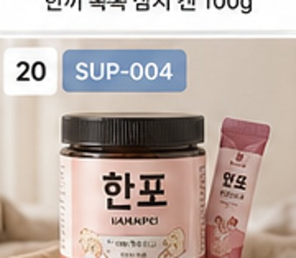
25 | DMF-001 | 담았냥 캣 유리너리 케어 2kg | DMF-001_thumb.jpg | 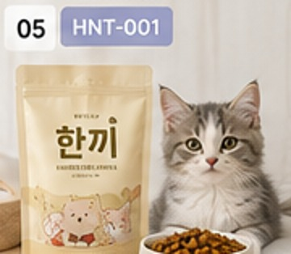
26 | DMF-002 | 담았냥 인도어 헤어볼 케어 1.5kg | DMF-002_thumb.jpg | 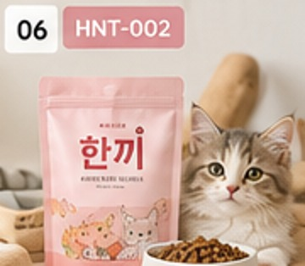
27 | DMF-003 | 담았냥 연어 어덜트 밸런스 2kg | DMF-003_thumb.jpg | 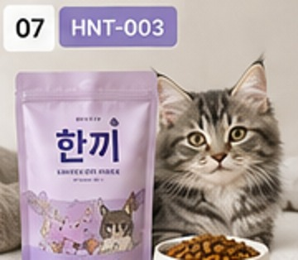
28 | DMF-004 | 담았냥 치킨 키튼 밸런스 1.5kg | DMF-004_thumb.jpg | 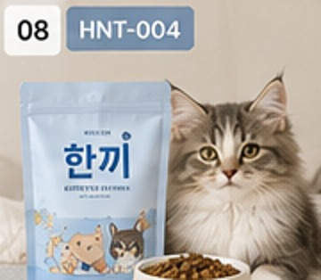
29 | NST-001 | 냥식 동결건조 치킨 트릿 100g | NST-001_thumb.jpg | 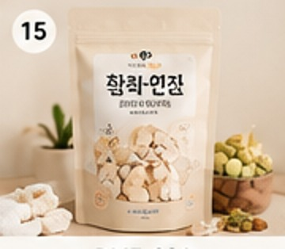
30 | NST-002 | 냥식 참치 퓨레 스틱 56g | NST-002_thumb.jpg | 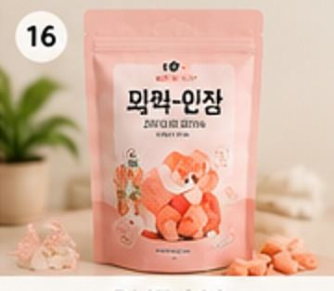
31 | NST-003 | 냥식 연어 큐브 트릿 70g | NST-003_thumb.jpg | 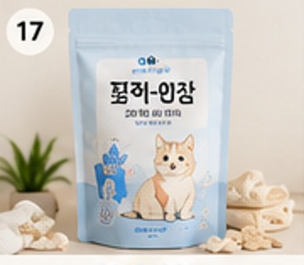
32 | NST-004 | 냥식 닭안심 수분 스틱 60g | NST-004_thumb.jpg | 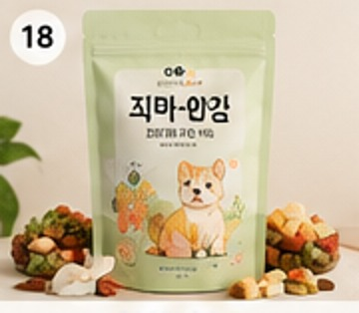
33 | DNS-001 | 다정냥 유리너리 케어 30포 | DNS-001_thumb.jpg | 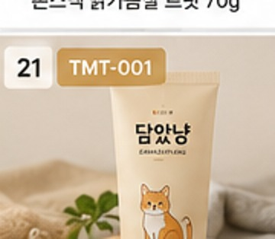
34 | DNS-002 | 다정냥 연어 피부관리 50캡슐 | DNS-002_thumb.jpg | 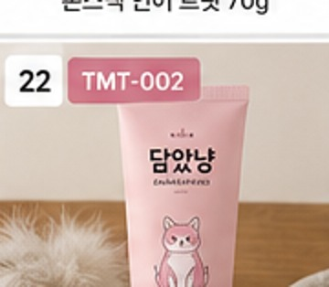
35 | DNS-003 | 다정냥 헤어볼 케어 30포 | DNS-003_thumb.jpg | 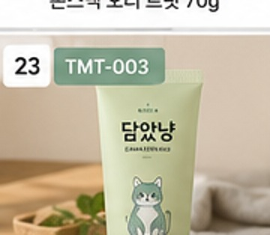
36 | DNS-004 | 다정냥 장 건강 유산균 30포 | DNS-004_thumb.jpg | 